Photo VL10
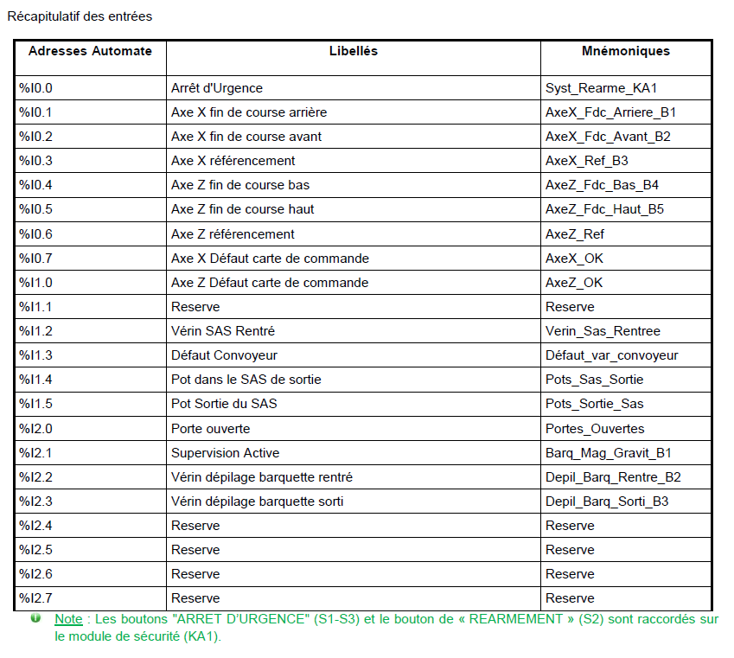
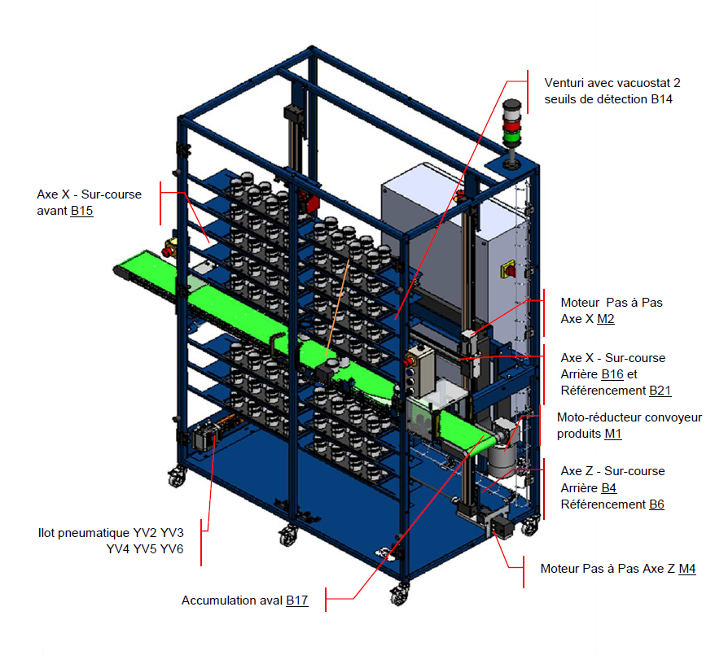
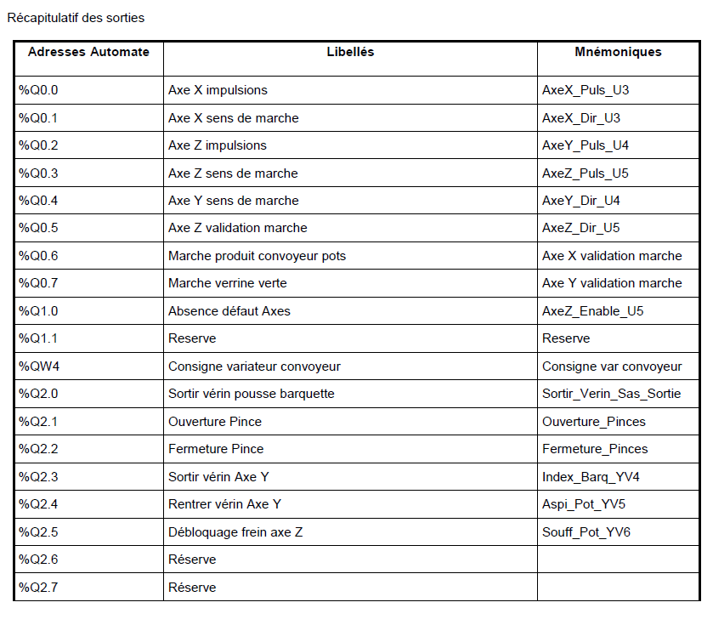
VL 10 : MAGASIN VERTICAL (PRISE DE POTS VIDES)

Photo DX10
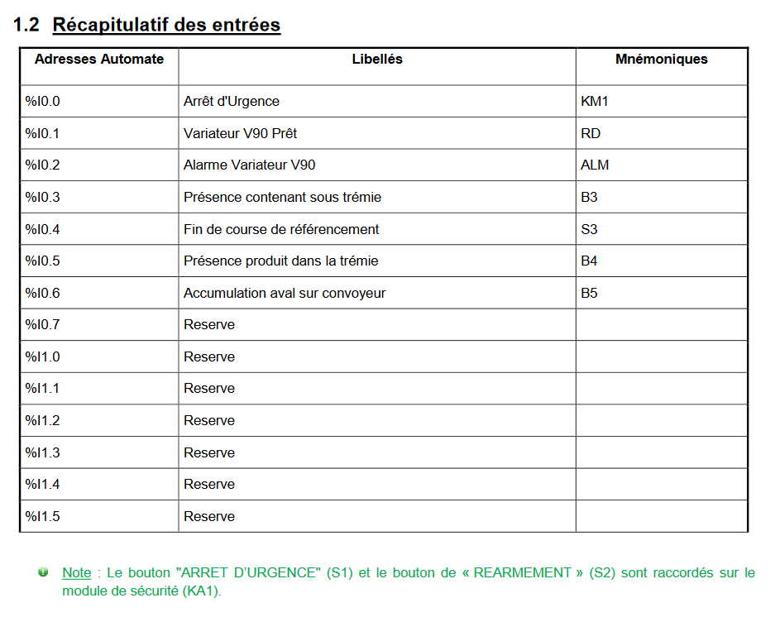
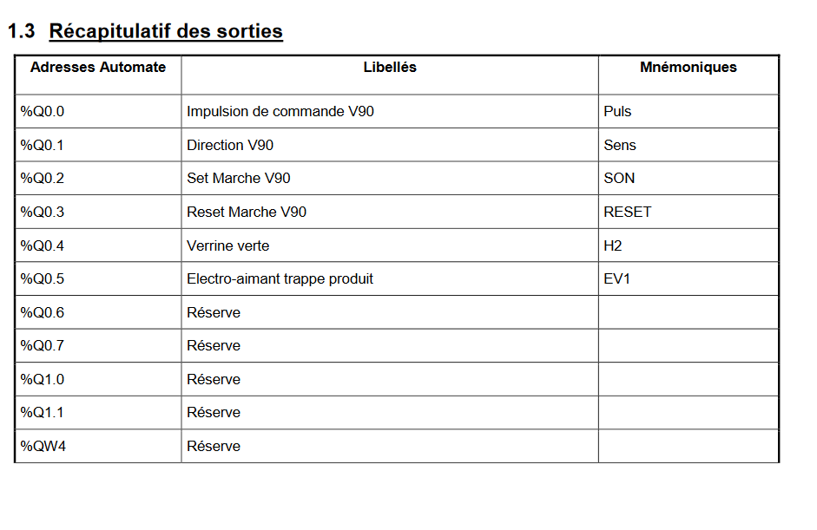
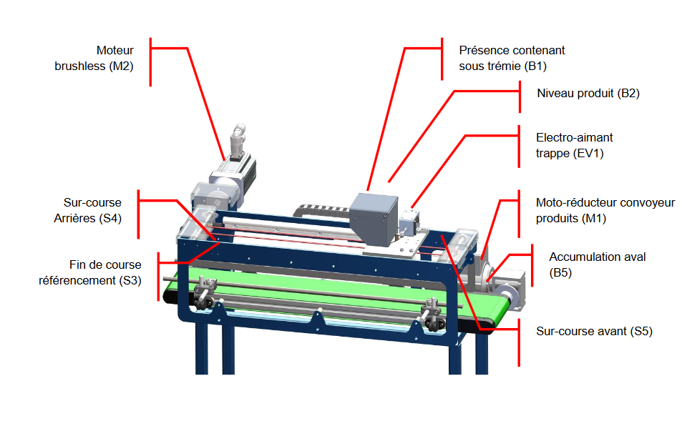
DX 10 : DOSAXE (REMPLISSAGE DES GRANULES)

PhotoXY10
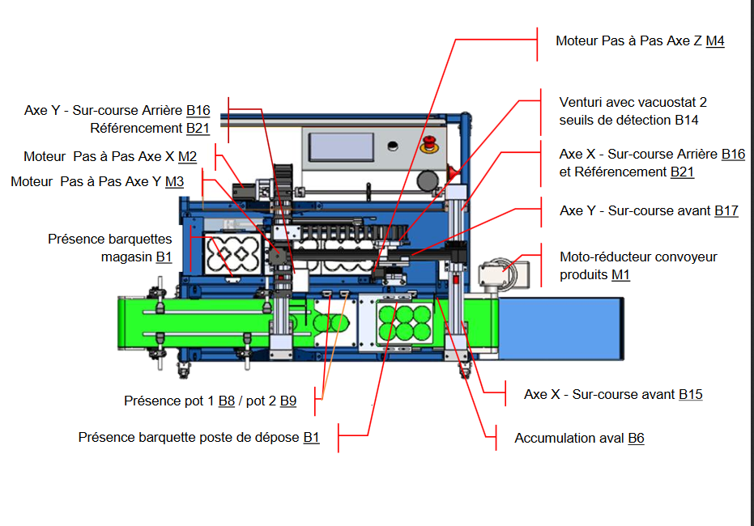
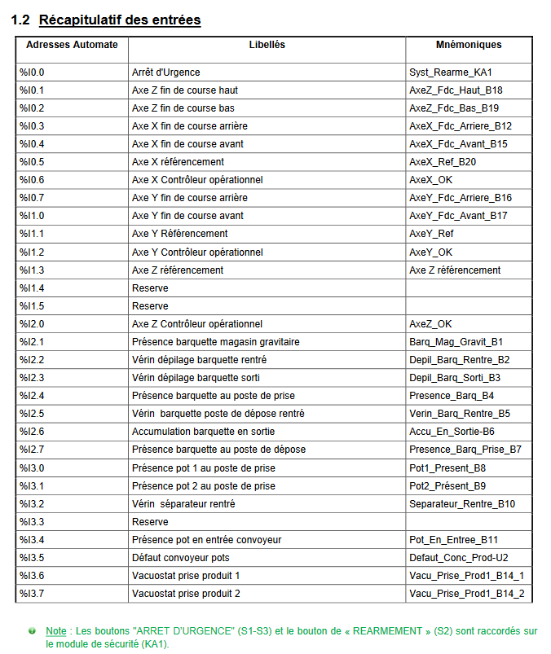
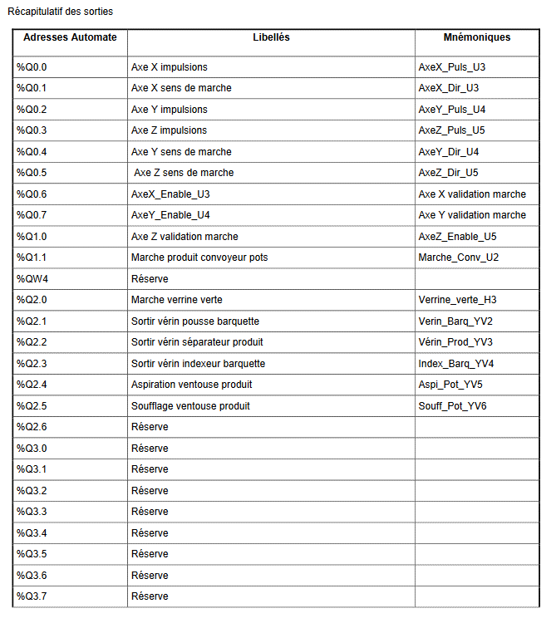
XY 10 : ENCARTONEUSE (MISE EN BARQUETTE DES POTS REMPLIS ET FERMES)

